Assumption
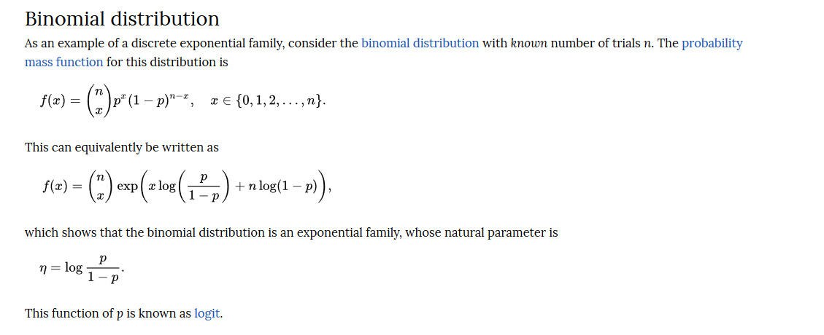

CostFunc
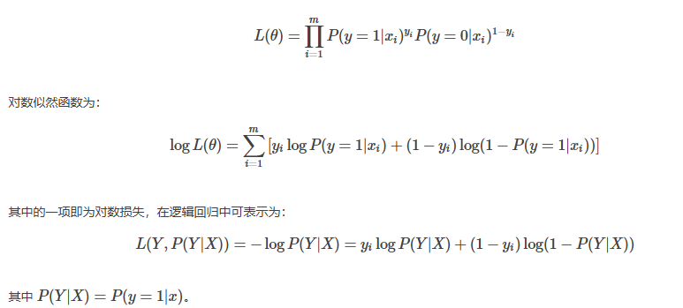
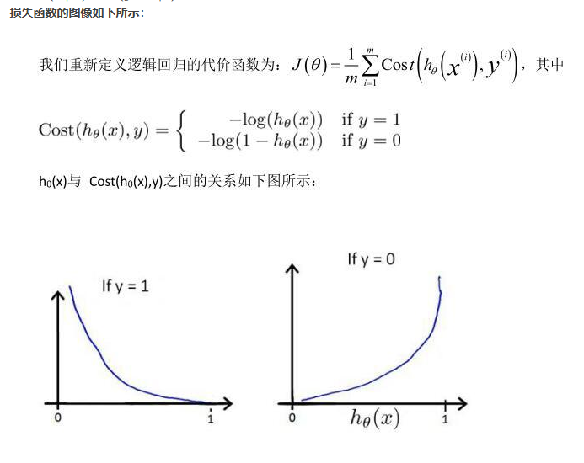
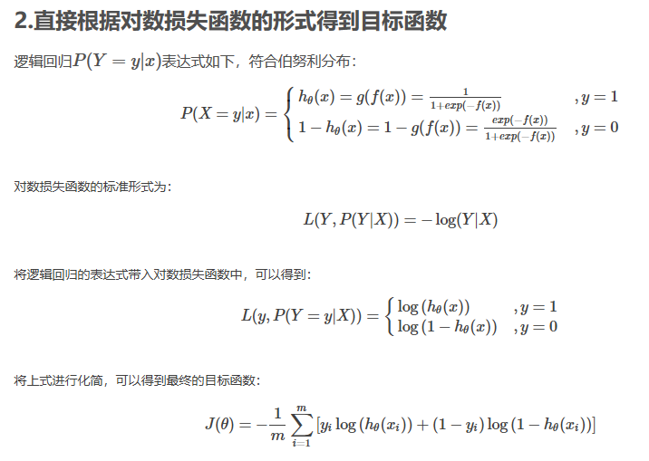
逻辑回归的损失函数使用的是对数损失函数 | http://www.win-vector.com/dfiles/LogisticRegressionMaxEnt.pdf

而逻辑回归假设样本服从伯努力分布（0-1分布）。
伯努利分布的概率质量函数pmf为：

L(Y,P(Y|X))=−logP(Y|X)这个对数损失函数的意思是指分类为Y的情况下，使P(Y|X)达到最大。若模型是用最大概率的分类来做预测的，而Y是代表分类为正确的分类，而P(Y|X)则是代表正确分类的概率，那对数取反就是P(Y|X)越大，损失函数就越小。P(Y|X)=1时，损失就降为0，不可能再低了。
伯努利分布的似然函数可以写成：

